关系图
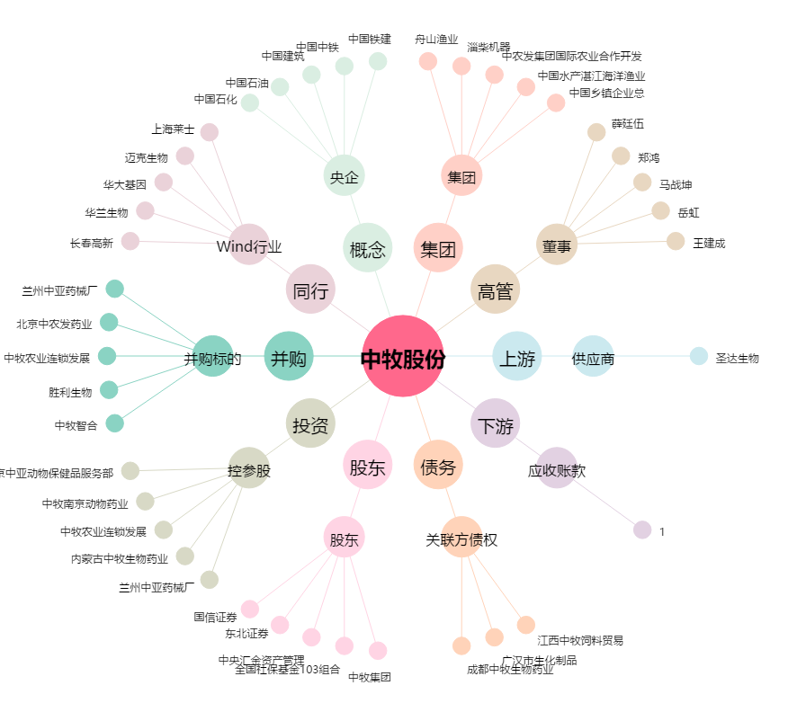
中牧股份[600195.SH] - 关系概览图

